Mobile
Điểm Danh bắt đầu
Thời gian điểm Danh
Thời gian điểm Danh

8:00
17:00

Điểm Danh kết thúc

Nhấp thêm lần nữa hiển thị dialog xác nhận là ' Bạn đã điểm danh dữ liệu sẽ ghi đè? Bạn có đồng ý?
Báo cáo lắp đặt POSM
Nhấp thêm lần nữa hiển thị dialog xác nhận là ' Bạn đã điểm danh dữ liệu sẽ ghi đè? Bạn có đồng ý?

Danh sách cửa hàng thực hiện

Danh sách cửa hàng chưa Submit

1. Trường hợp: Cửa hàng chỉ định => Load thông tin cửa hàng By Code
2. Trường hợp Cửa hàng ngoài chỉ định (Cửa hàng mới) => Cho nhập TEXT (Mã-Tên Cửa HÀng; Số nhà; Tên đường; Quận/Huyện; Phường Xã; Tỉnh/Thành Phố)

Cửa hàng
Ngày 10/12/2018
Cửa hàng: CH001-Đại lý Minh Thành
CH99999

Cửa hàng: CH001-Đại lý Minh Thành
Số nhà
Cửa hàng: CH001-Đại lý Minh Thành
Cửa hàng: CH001-Đại lý Minh Thành
Tên Đường

Ngày 10/12/2018
Quận/ Huyện
Cửa hàng: CH001-Đại lý Minh Thành
Tự lấy theo CH001-Đại Lý Minh Thành

Cửa hàng: CH001-Đại lý Minh Thành
Phường/Xã
Cửa hàng: CH001-Đại lý Minh Thành
Tỉnh/Thành Phố
Cửa hàng: CH001-Đại lý Minh Thành
Kinh độ: 11111111, Vĩ độ: 3333333
Ngày 10/12/2018
Hình ảnh địa chỉ
Tọa độ lấy từ Diveice
Cửa hàng: CH001-Đại lý Minh Thành
Hình ảnh (max 2 tấm)
Camera
Cửa hàng: CH001-Đại lý Minh Thành

Cửa hàng: CH001-Đại lý Minh Thành
Cửa hàng: CH001-Đại lý Minh Thành
Hình ảnh POST
Save data Local Device
Chọn loại POSM

POSM Loại 1

Ảnh 1
Ảnh 2
Ảnh 3

+

Ngày 10/12/2018
Dữ liệu sẽ gửi về trung tâm bạn có đồng ý không?

Cửa hàng: CH001-Đại lý Minh Thành
Cửa hàng: CH001-Đại lý Minh Thành

Cửa hàng: CH001-Đại lý Minh Thành

Cửa hàng: CH001-Đại lý Minh Thành

Ngày 10/12/2018
Cửa hàng: CH001-Đại lý Minh Thành

Cửa hàng: CH001-Đại lý Minh Thành
Cửa hàng: CH001-Đại lý Minh Thành
Luuw
Cửa hàng: CH001-Đại lý Minh Thành

Ngày 10/12/2018
Process in server
Cửa hàng: CH001-Đại lý Minh Thành
CH63123-01/01/2018 3:20:20PM
Cửa hàng: CH001-Đại lý Minh Thành


Cửa hàng: CH001-Đại lý Minh Thành
Cửa hàng: CH001-Đại lý Minh Thành

POSM Loại 2
Ảnh selfie
Gửi

Chụp

Admin_Employee
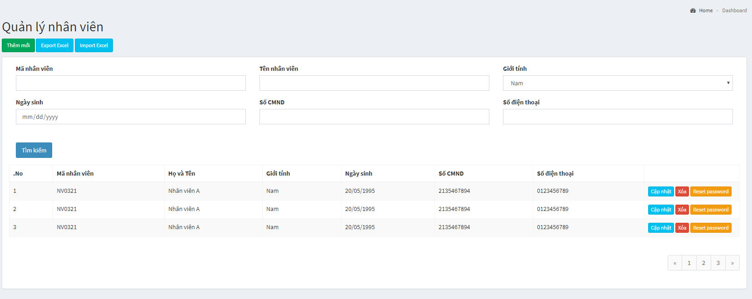

Người quản lý

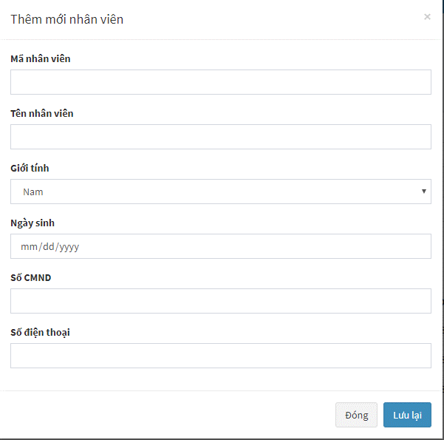
Tên Đăng nhập

Người quản lý

Admin_Store
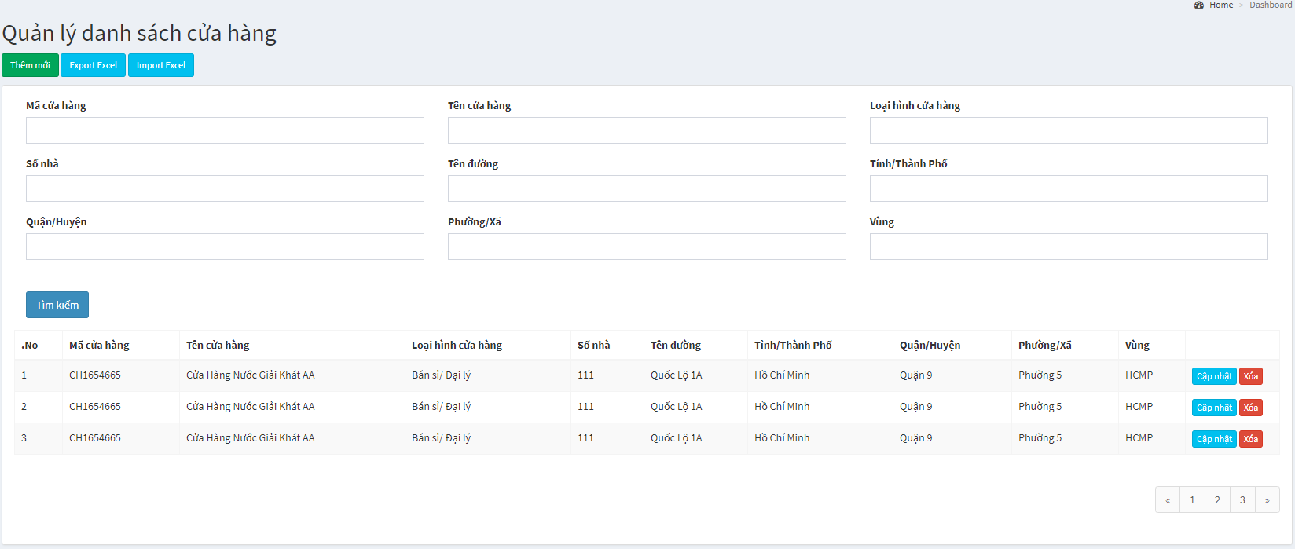

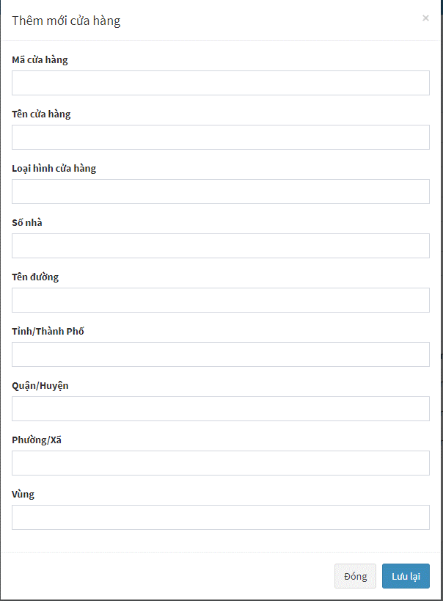

Admin_HinhAnh
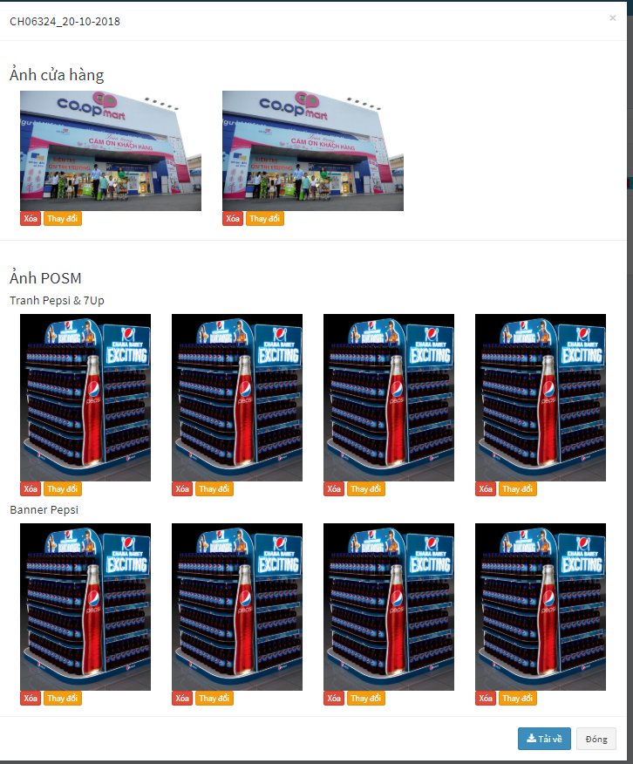

Xuất danh sách cửa hàng
Thông tin cửa hàng
Ảnh selfie

Mã cửa hàng
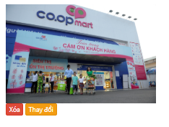

Tên cửa hàng

Trạng thái
Loại hình cửa hàng

Thành công || Không thành công
Tỉnh/Thành
Hình tổng quan
Hình địa chỉ
Hình selfie

Quận/Huyện
Phường/Xã
- 2
Số nhà

Tên đường

- 1

Thêm mới

Thông tin cửa hàng

Mã cửa hàng
Ảnh cửa hàng
Tên cửa hàng
Loại hình cửa hàng
Hình tổng quan
Hình địa chỉ

Tỉnh/Thành

Quận/Huyện
Ảnh selfie

Phường/Xã
Hình Selfie

Số nhà
Tên đường
Ảnh POSM

2
Tranh Pepsi & 7Up

Thêm Ảnh

Sticker 7Up
2
Sticker
Hình ký PXN
Hình PXN đầy đủ
Hình SPVB
Thêm Ảnh

Sticker Pepsi
2

Hình ký PXN
Hình PXN đầy đủ
Hình SPVB
Thêm Ảnh

Banner Pepsi
2

Hình ký PXN
Hình PXN đầy đủ
Hình SPVB
Thêm Ảnh

Banner 7Up Tết
2
Ký PXN
Ảnh SPVB
Hình ký PXN
Hình PXN đầy đủ
Hình SPVB
Thêm Ảnh
PXN đầy đủ

Banner Mirinda
2

Hình ký PXN
Hình PXN đầy đủ
Hình SPVB
Thêm Ảnh
Banner

2
Banner Twister

Hình ký PXN
Hình PXN đầy đủ
Hình SPVB
Thêm Ảnh

Banner Revive
2

Hình ký PXN
Hình PXN đầy đủ
Hình SPVB
Thêm Ảnh

Banner Oolong
2

Hình ký PXN
Hình PXN đầy đủ
Hình SPVB
Thêm Ảnh

Ký PXN
Ảnh SPVB
PXN đầy đủ

Mobile App
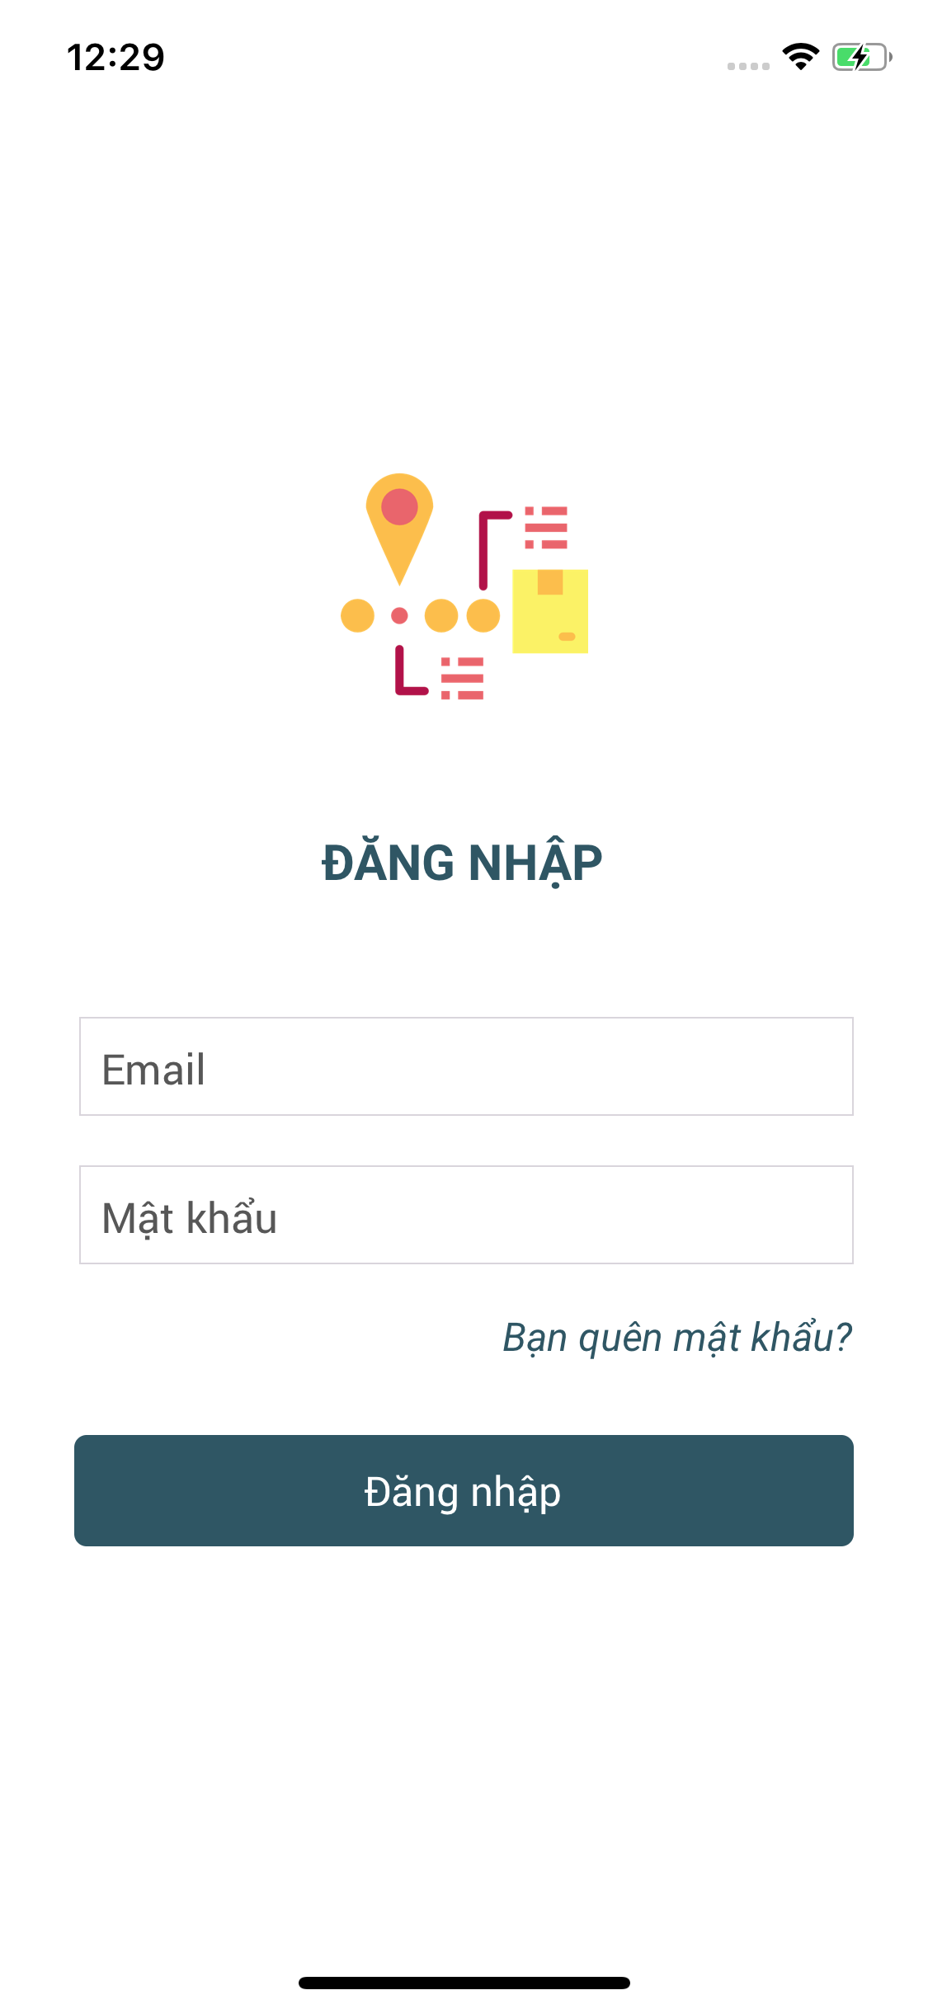

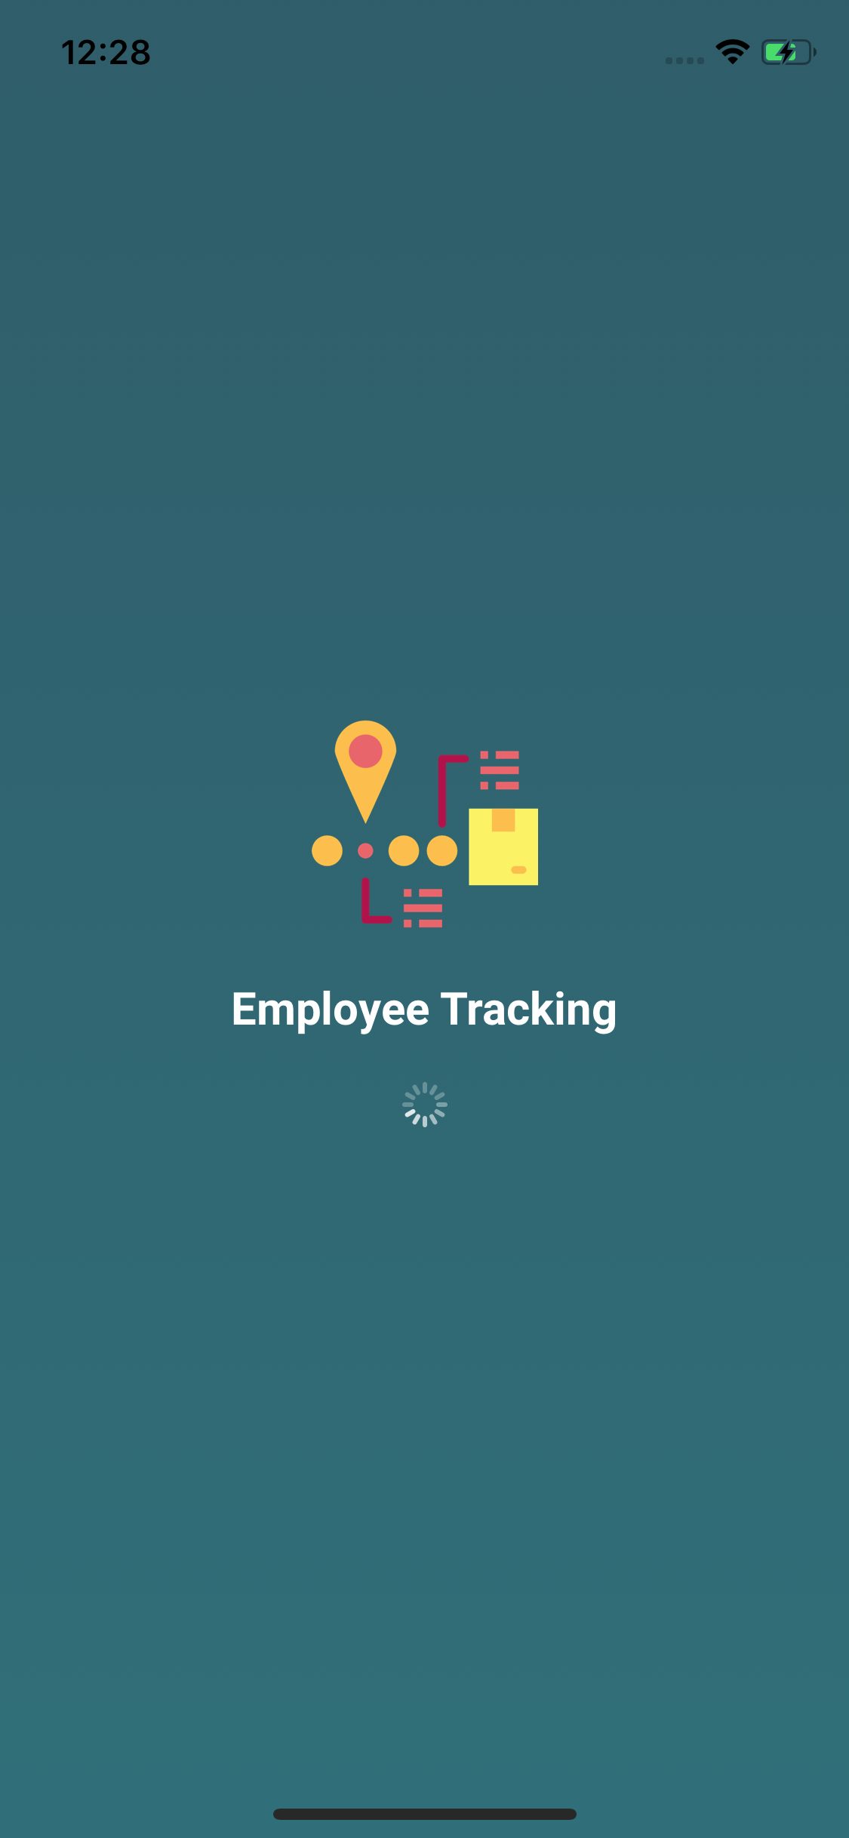

Responsive
- HasError:True/False
- Msg: "data"

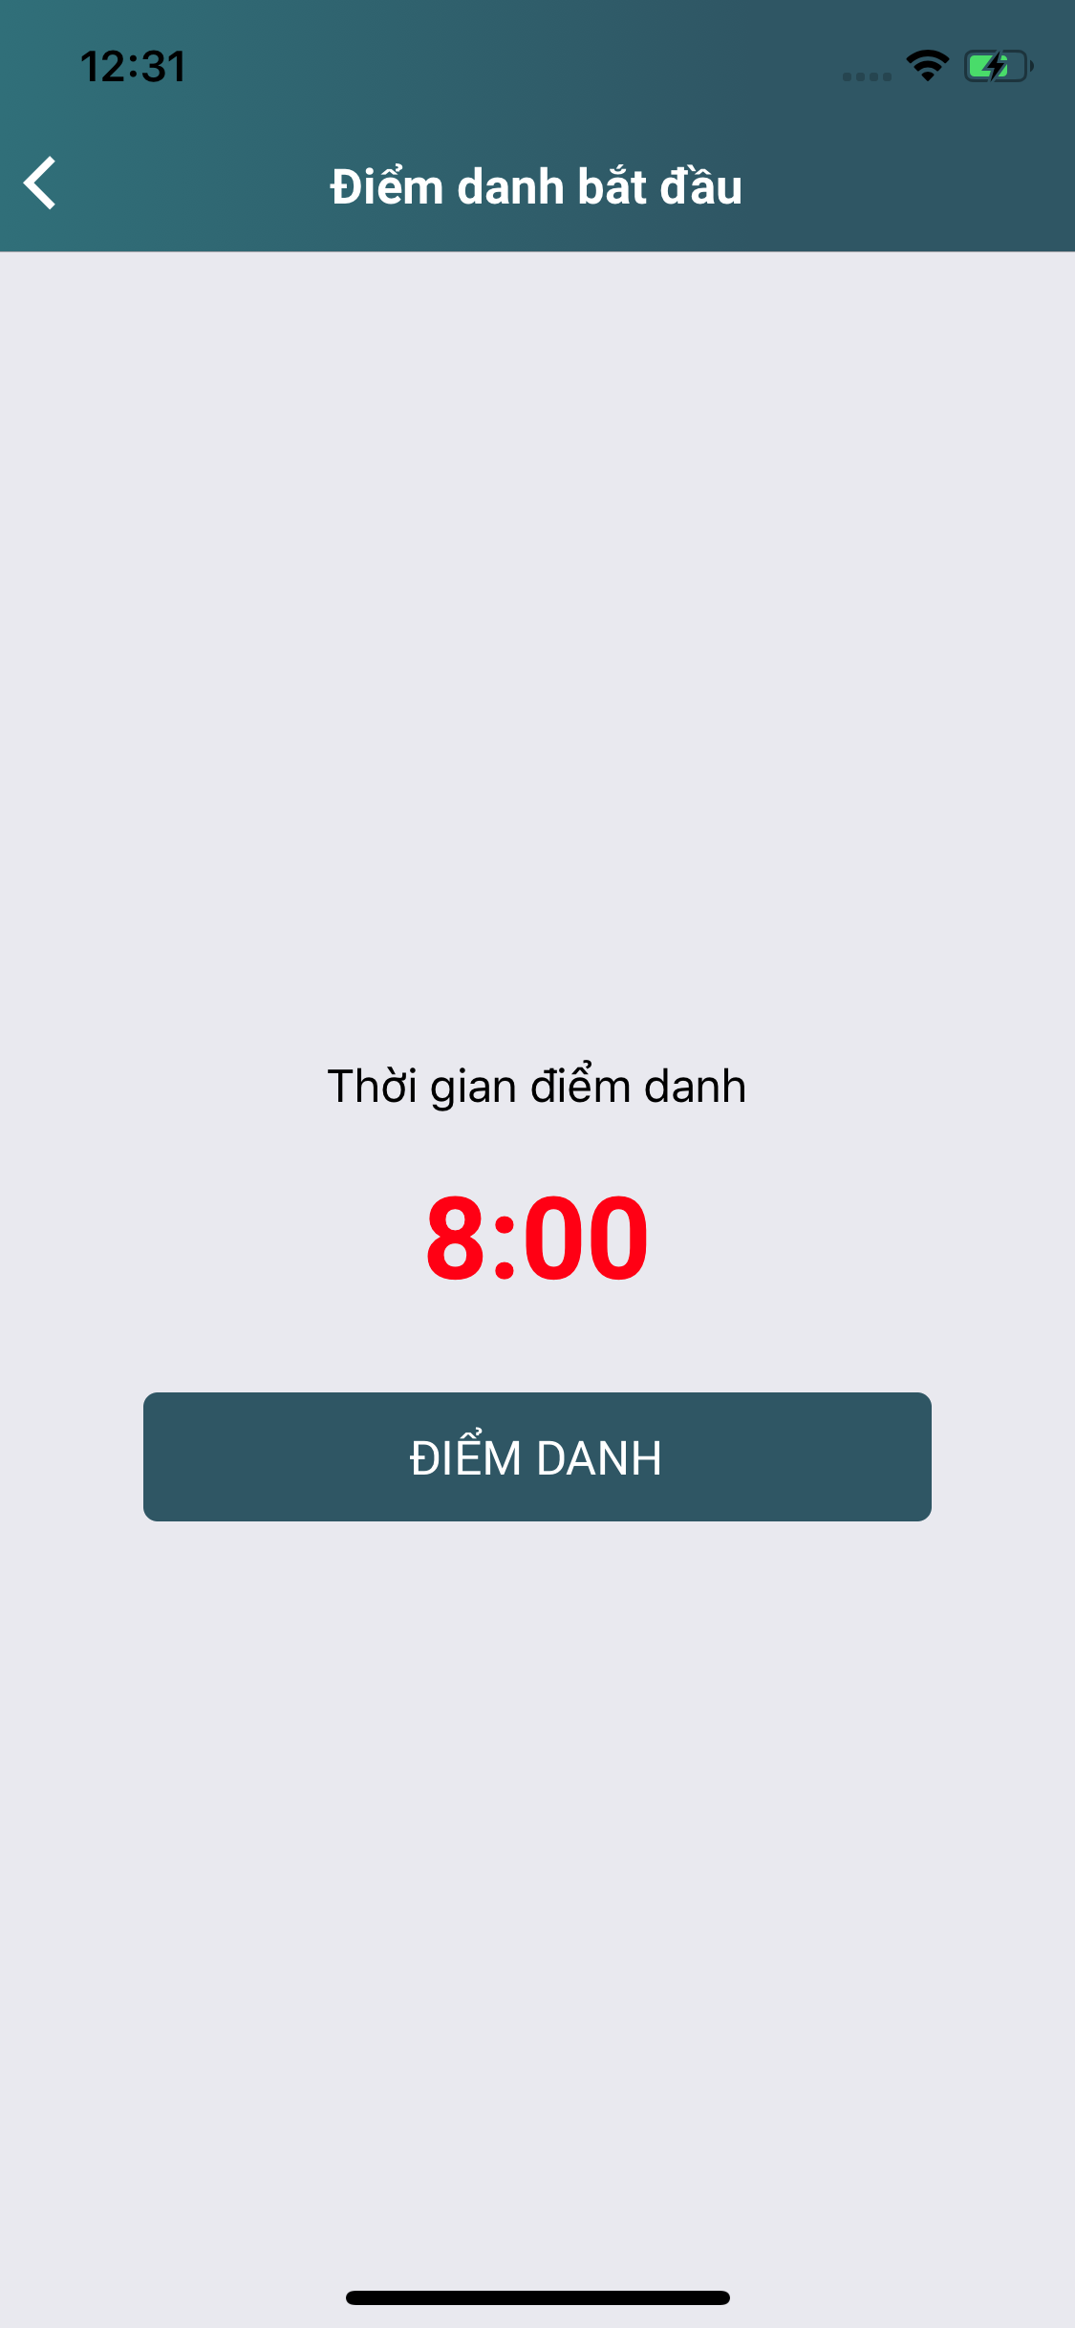
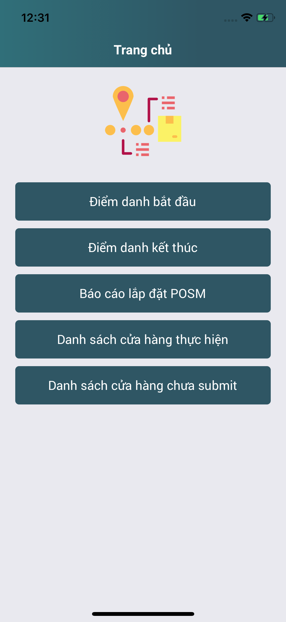
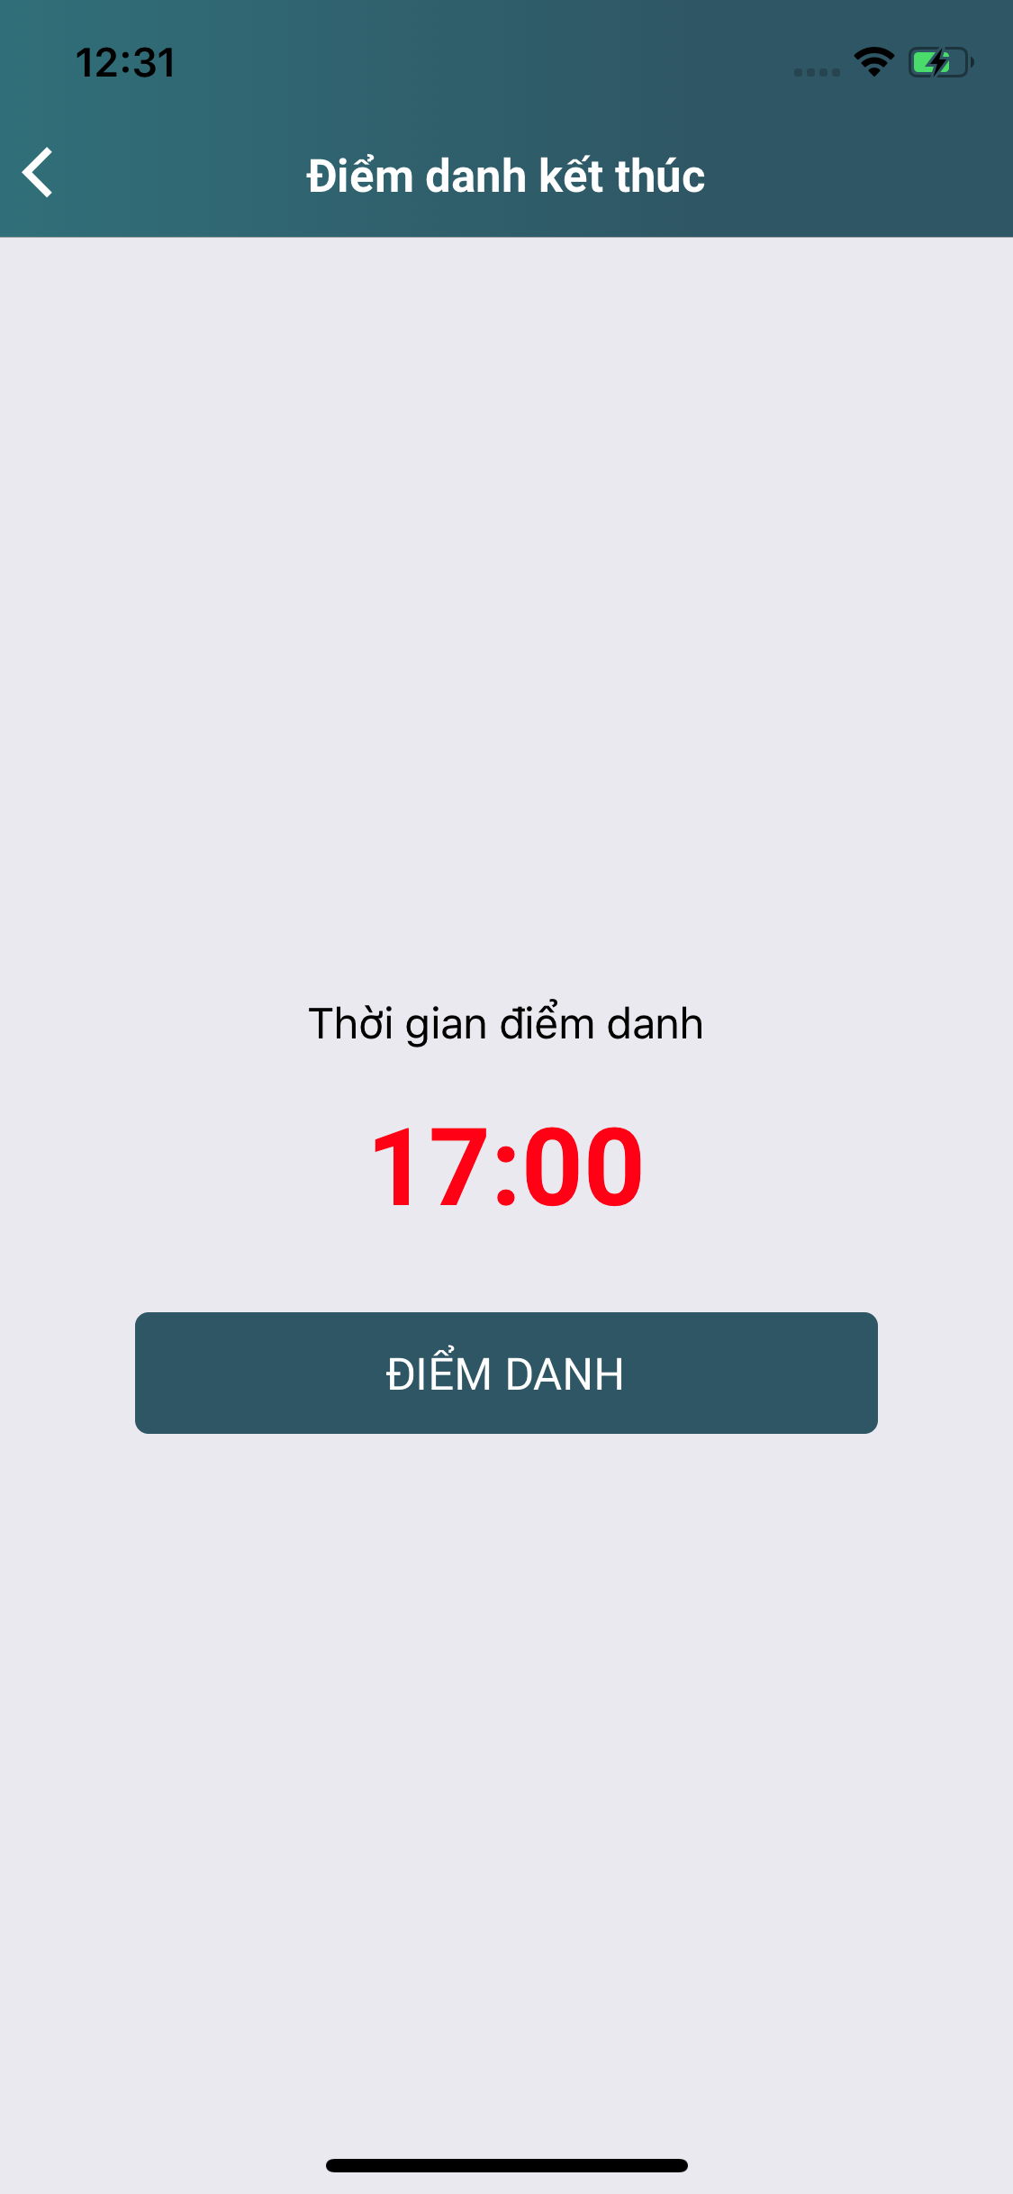

Responsive
- HasError:True/False
- Msg: "data"

Responsive
- HasError:True/False
- Msg: "data"

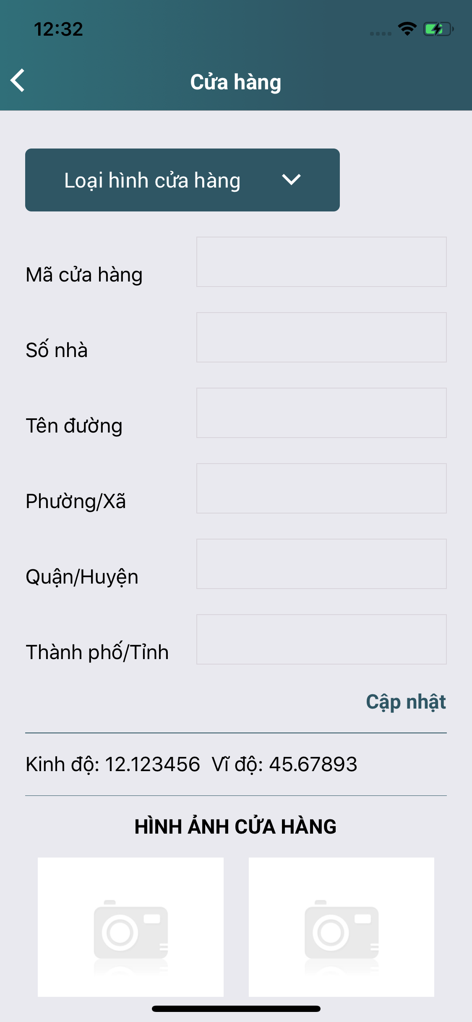

Kết quả báo cáo

Responsive
- HasError:True/False
- Msg: "data"
-Data:[]

Tải dữ liệu lên

track.*

track.LNG,LAT

Code: DEFAULT - track_detail

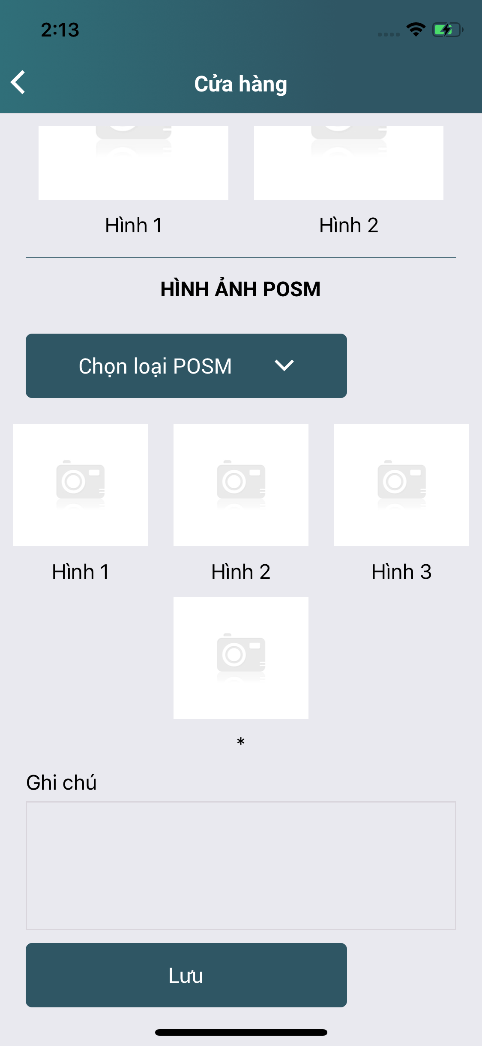

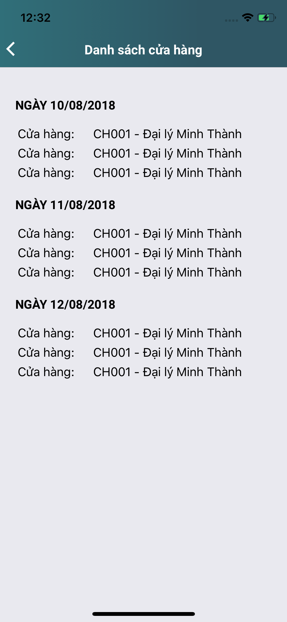

Tranh Pepsi & 7Up
1

Sticker 7Up
1

Code: *** - track_detail

Sticker

Ký PXN
Ảnh SPVB
PXN đầy đủ

Banner

Responsive
- HasError:True/False
- Msg: "data"
- Data:[]

Ký PXN
Ảnh SPVB
PXN đầy đủ

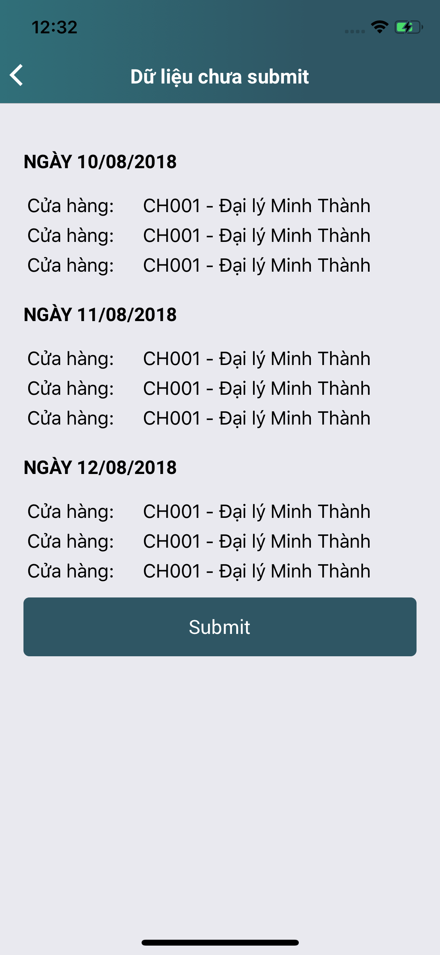

Responsive
- HasError:True/False
- Msg: "data"

